Sheet2
견적서
 |  |  |  |  |  |  |  | https://blog.naver.com/shmz333/222157623962
컴퓨터에 대해 얼마나 아는가? | 1. 하나도 모른다 |  |  |  | 견적금액 |  |  | 를 참고하여 제작하였습니다.
 | 2. 윈도우, 바이오스 작업 가능
 | 3. 오버클럭을 혼자서 할 수 있다.
사용 용도(하는 게임)
생각하고 있는 가격
부품 | 종류 | 모델명 |  |  | 종류 | O/X
 | CPU |  |  |  | 모니터
 | M/B |  |  |  | 마우스
 | VGA |  |  |  | 키보드
 | RAM |  |  |  | 헤드셋
 | SSD |  |  |  | 스피커
 | HDD |  |  |  | 윈도우
 | PSU |  |  |  | 기타
 | CASE
 | 쿨러
모니터 크기 | 24인치 |  | 27인치 |  | 32인치 |  | 기타

모니터 사양 | FHD(1080p) |  |  |  | 60FPS
 | QHD(1440p) |  |  |  | 144FPS
 | UHD(2060p) |  |  |  | 240FPS
쿨러 | 공랭 |  |  | 일체형 수랭(짭수) |  | 커스텀 수랭(개비쌈)
 | 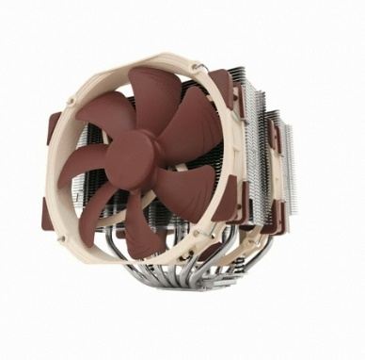 |  |  | 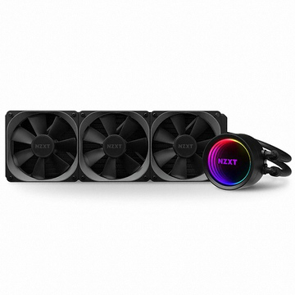 |  | 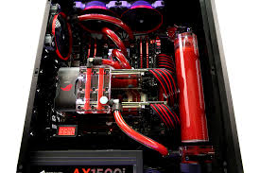

램 | 1. 가성비가 중요(삼성램)
 | 2. XMP만 사용
 | 3. 반짝반짝
케이스 | 1. 케이스의 역할만 하면 됨
 | 2. 가성비가 좋았으면 좋겠다
 | 3. 비싸도 성능이 좋아야함
 | 옆면이 불투명했으면 좋겠다 |  |  | 옆이 보여야지!(아크릴) |  | 옆이 보여야지!(유리)
 | 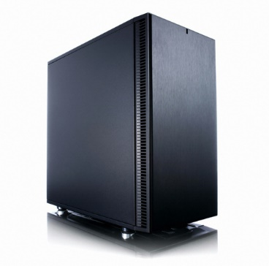 |  |  | 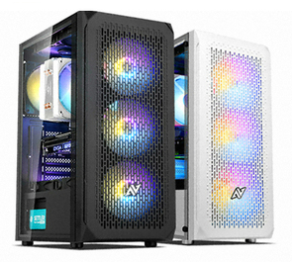 |  | 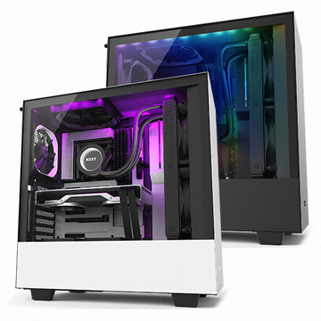

 | LED가 없었으면 좋겠다 |  |  | 적당한 LED |  | LED PARTY
 |  |  |  | 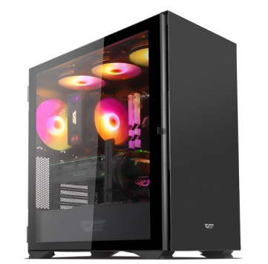 |  | 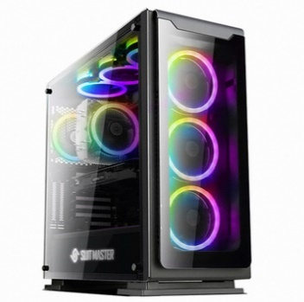

추가요청사항

